SIFONES
DISEÑO HIDRAULICO DE SIFON INVERTIDO
 |  |  |  |  |  |  |  |  | Leyenda. | Z | talud
Datos INPUT |  |  |  |  |  |  |  |  |  | Q | caudal | COLOCAR EL PROBLEMA DE LA DIAPO DONDE ESTAN LOS DATOS, PERO CAMBIANDO EL TEXTO Y CON LOS NUEVOS DATOS AGREGADOS, PARA LA CREACION DEL SIFON
 |  |  |  |  |  |  |  |  |  | S | pendiente
Z= | 1.5 |  | b= | 1 | m | V= | 1.5 | m/s |  | b | base
Q= | 1 | m^3/s | n= | 0.025 |  | V^2/2g= | 0.15 | m |  | n | numero de froude
S= | 0.001 |  | Y= | 0.7 | m | Lt= | 3.7 |  |  | Y | tirante
Cota inicial= | 46.725 |  | α/2= | 25 | ° | Long e= | 6.41 |  |  | V | velocidad
Cota Final= | 46.443 |  | Angulo | 12 |  | g= | 9.81 |  |  | α/2 | angulo lt
 |  |  |  |  |  |  |  |  |  | T | espejo de agua
 |  |  |  |  |  |  |  |  |  | Lth | Longitud de tubo horizontal
Pendiente aguas arriba y abajo son 0.001 según el perfil del canal: Km.1+030 = 46.725 m.s.n.m y Km 1+070 = 46.443 m.s.n.m}

PARTE I (DIAMETRO DE TUBO Y LONG. DE TRANSICION

1. Selección del diametro de tubo

Area | 0.67 | m2
Diametro | 0.92 | m | escogemos | 36 | pulg
 | 36.272351651 | plg |  | 0.9144

1.1. Longitud de transicion

T1 | 3.1
T2 | 0.9144

Hallamos Lt para α/2=25° y 4 veces el Diametro, luego comprobando el nuevo angulo en este caso 16°30' |  |  |  |  |  |  |  |  | Aca hay una formula de Lt donde si la despejamos se puede hallar el nuevo angulo, tengo la formula despejada pero nose como aplicarla al excel.

Lt | 2.34 | 25°
Lt | 3.7 | 4Di

Escogemos el angulo

Lt | 3.7

PARTE II (COTAS)

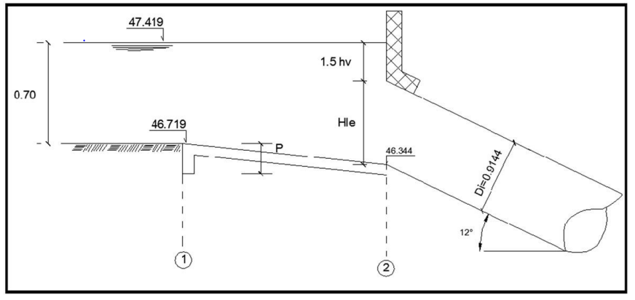
2. Nivel de agua 1

Escala de 1/1000
Escala | 0.001 | (DATO PREDETERMINADO)
Cota de fondo 1 |  | 46.719 | m.s.n.m
Nivel Agua 1 |  | 47.419 | m.s.n.m

2.1. Cota en el fondo 2

47.419 = (Hte - 1.5 Hv)

V1 | 1.5227818221 |  |  | Hte | 0.93482823994
Vt | 0.7175 |  |  | 1.5 Hv | 0.11818881129 | 0.026238850663
 |  |  |  | 1.5 Hv | 0.091949960632
 |  |  |  | Hv | 0.13792494095

Cota de fondo 2 |  | 46.346 | m.s.n.m

2.2. Cota en el fondo 3

habiendo escogido el α = 12° previamente -----> 12 = h/5.0

h | 1.0471975512
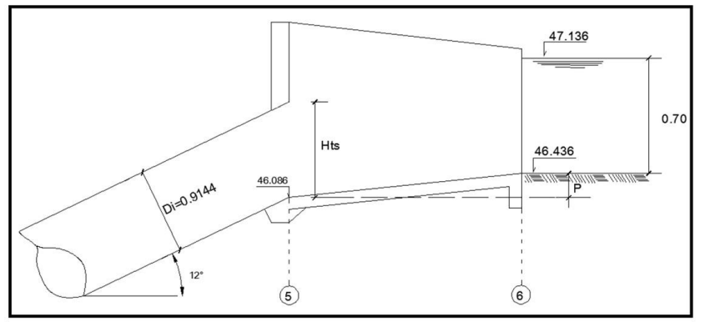
Cota de fondo 3 |  | 45.299 | m.s.n.m

2.3. Cota de fondo 4

Longitud de tubo horizontal = 10 m , realizado a escala 5/1000
Lth | 10 | (DATOS PREDETERMINADO)
Escala | 0.005

H4 | 0.05

Cota fondo 4 | 45.249 | m.s.n.m

2.4 Cota en el fondo 5

h | 0.83775804096

Cota fondo 5 | 46.086 | m.s.n.m

PARTE III (VALOR P, CARGA HIDRAULICA Y PERDIDAS DE CARGA)

3 Calculo de Valor P

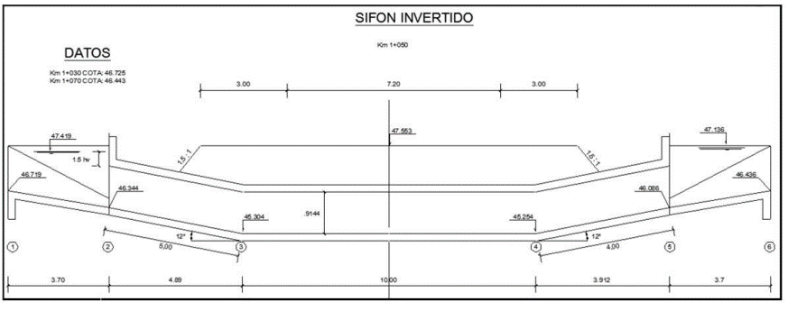
P de entrada | 0.6858
P de salida | 0.4572

Valor P | 0.357

3.1 Inclinacion de los tubos doblados (Codos)

Entrada: | x | 4.927
 | y | 1.047
 | Inclinación | 4.705

Salida: | x | 3.941
 | y | 0.838
 | Inclinación | 4.705

3.2 Carga hidraulica disponible

Cota 1 + tirante |  | 46.719 | 0.7 | 47.419 | m.s.n.m.
Cota 6 + tirante |  | 46.443 | 0.7 | 47.143 | m.s.n.m.
 |  | Carga disponible |  | 0.276 | m

3.3 Calculo de las perdidas de carga

Tenemos datos de f=0.025 y L=19 (longitud de punto 2 a 5)

f(n)= | 0.025
L= | 19

Entrada | 0.0429
Salida | 0.0643
Friccion | 0.061 | (no me sale la formula)
Codos | 0.022 | (no me sale la formula)
 | 0.19 | PERDIDA TOTAL
 | 0.21 | incremento 10% por seguridad

∆ Cota 1 y Cota 2= |  | 0.373
Altura de sumergencia= |  | 0.138 |  | altura permisible |  | 0.156

VALOR NO EXCEDE |  | 0.156 > 0.138

3.4 Longitud de proteccion con enrocado

Lp | 2.7432 | 2.8

